模块分析

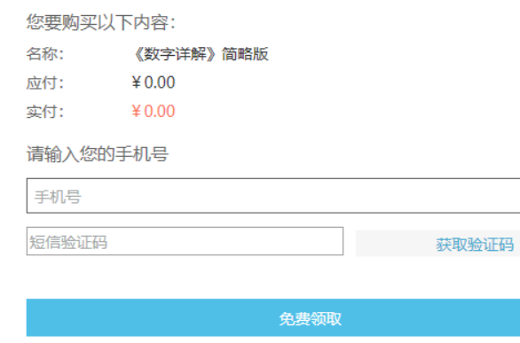
制作 |  |  |  |  |  | 浏览 |  |  | 安全配置 |  | 随知商城 |  | 其它
 | 文件夹 | 默认显示 | 桌面 |  |  |  | 方式 | 直接点击 |  | 链接web中心 |  | 图片加载 |  | 检查更新
 |  | 操作 |  |  |  |  |  | 浏览文件 |  |  |  | 搜索框 |  | 设置代理
 | 什么文件 | 滚动条 |  |  |  | 阅读 | web中心关联 |  |  |  |  | 数据库 |  | 设置路线
视频 | MP4/AVI/FLV/3GP/RMVB/MPG/M4V | 排序显示 |  |  |  |  |  |  |  |  |  |  |  | 重置
文档 | DOCX/XLSX/PPTX/TXT/PDF | 图片链接 |  |  |  |  | 可控传播阅读 |  |  |  |  |  |  | 注销登录
图片 | JPG/BMP/PNG/GIF |  |  |  |  |  | 激活设备阅读 |  |  |  |  |  |  | 关于
音频 | MP3/WAV/DWG | 激活设置 | 文件所属；对方阅读文件信息设置
 |  |  | 文件所属；TA绑定手机
 | 制作文件（文件夹）\重复的文件\制作文件过程中断网 |  | web中心关联 |  |  |  |  |  |  |  |  |  |  | 默认启动
 |  | 可控传播 |  |  |  |  |  |  |  |  |  |  |  | 随知商城文件路径
 |  | 激活设备

制作
 | 核心业务流程 | 功能项
 |  | UI项
 | 其它 | 操作：名称、修改日期、大小

 |  |  |  | 条件
 | 对方使用时效 | 能看几次 |  | 数字（整数）；不限制
 |  | 能看多久 |  | 手动输入（年月日）；日历输入 | 年（四位）；月（1-12）；日（一一对应） | 前面时间小于后面时间 | 不限制
 |  | 文件加密到 |  | 浏览选择路径
 |  | QQ |  | QQ号长度5-11数字
 |  | 手机 |  | 11位 第一位1开头第二位3，4，5，7，8，9
 |  | 邮箱 |  | 5-11位数字+@+域名
 |  | 备注 |  | 长度字符控制
 |  | 允许打印 |  | 勾选

输入条件

 | 有效等价类 | 无效等价类
能看几次 | 正整数；取消勾选（不限制） | 小数；字符；中文；负数；
能看多久 | 手动输入（年4位；月（1或2位）日（适应匹配））；日历选择 | 手动输入（年小于四位、大于四位、月大于2位，小于1位、日特殊日）
文件加密 | 浏览（固定） | 不输入
QQ | 长度（5-10位）；数字 | 长度（小于5位大于10位）；特殊字符；字符中文；表情
邮箱 | 组成（5-10位+@+域名） | 长度（小于5位大于10位）；特殊字符；字符中文；表情
备注 | 中文字符158；数字（198个字数） | 大于158中文字符；数字大于198

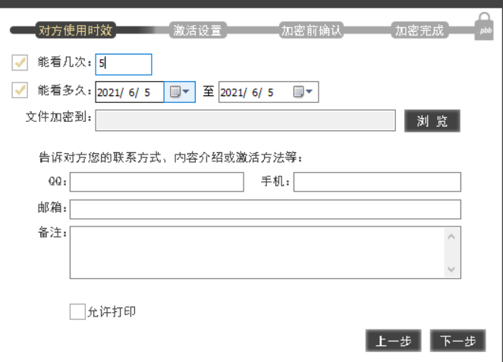
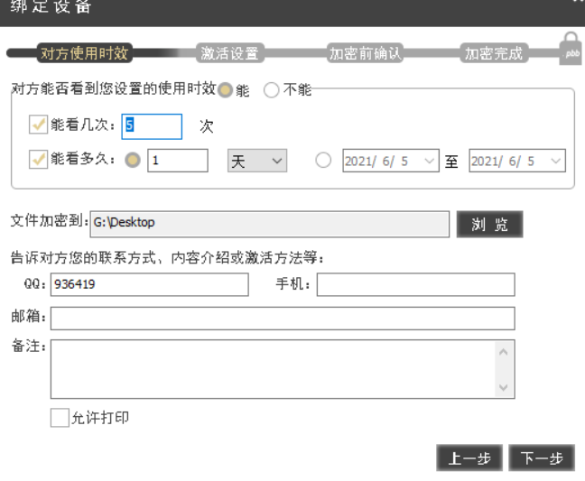

阅读 | 格式四种文档、图片、音频、视频
 | 方式三种双击、拖动、文件浏览

 | 控制方式 可控传播和设备激活（首次和非首次）
 |  |  |  | 50字符 | 绑定
 |  |  |  | null | 需要
 |  |  |  | 20 | 不需要
 |  |  |  | 30
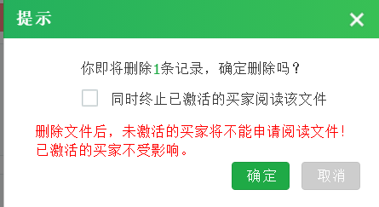
 |  |  |  | 50

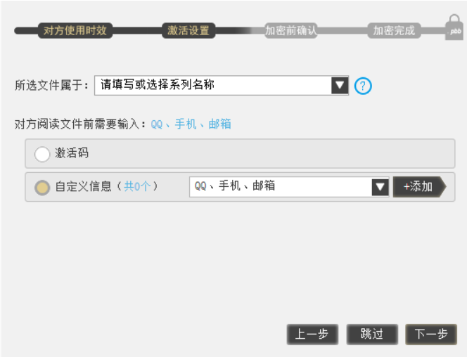

 |  |  |  |  | 文件
 |  |  |  |  | 激活码
 |  |  |  |  | 自定义信息

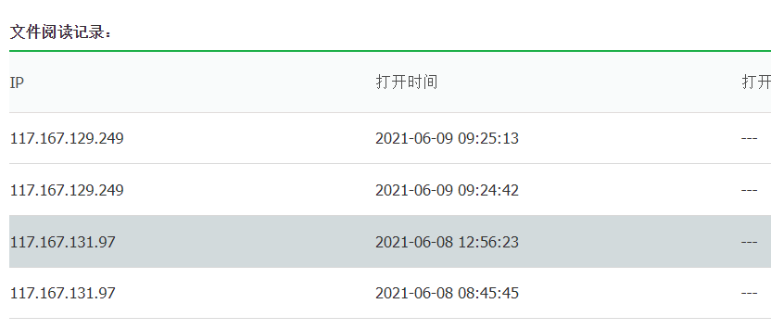
 |  |  |  |  | 0 | 激活码
 |  |  |  |  | 10 | 自定义
 |  |  |  |  | 20
 |  |  |  |  | 30
 |  |  |  |  | 50

 | 前置条件（联网）
安全配置 | UI、链接
 | 激活码、自定义信息、限定设备、程序黑名单、水印、广告图

随知商城 | 前置条件（联网、登录）
 | 核心业务（购买） | 课程购买流程
 | UI
 | 内容

随知商城分析
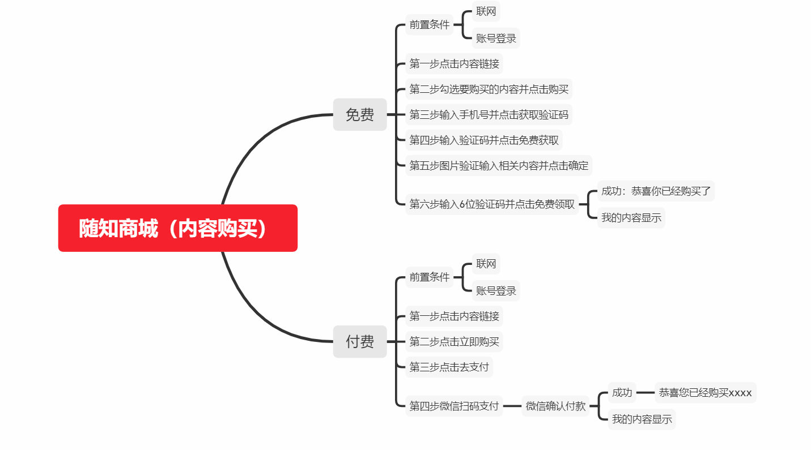
 | 前置条件 | 核心业务 |  | 已经购买
猜你喜欢 | 联网 | 购买课程 | 内容浏览
精品推荐 | 联网 |  | 内容浏览
我的内容 | 联网；账号登录 | 课程查询显示 | 课程下载/阅读/删除 | 阅读格式/文档/视频/音频
订单查询 | 联网；账号登录 | 订单查询
账号管理 | 联网；账号登录 | 账号管理 | 解绑邮箱 | 修改密码 | 绑定微信

公共组件 | 搜索功能
 | 1.功能实现 | 1.如果支持模糊查询，搜索名称中任意一个字符是否能搜索到 2.比较长的名字是否搜索的到 3.输入系统中不存在的条件
 | 2.组合测试 | 1.不同查询条件之间来回选择，是否出现页面错误（单选框和多选框最容易出错） 2.测试多个查询条件时，要注意查询条件的组合测试，可能不同组合的测试会报错。

